数据库访问模块
1 | 数据库访问模块
本章介绍的是加密解密模块的说明、概述和详细设计。

1.1 模块设计说明

加密解密模块用于数据发送端与住建部服务器端连接认证阶段、数据交互阶段的认证要求和数据加密解密。
连接成功后客户端向服务器端发起身份认证请求，服务器端会生成32个16进制字符串序列，如果客户端能够正确收到这串序列并能根据约定的散列算法和密钥生成正确的md5散列值，则认证成功。如下图所示
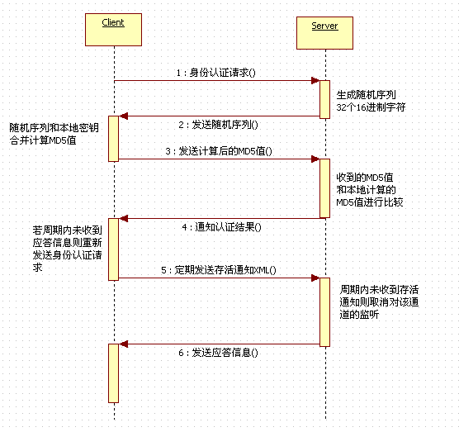

数据传输过程中，为了保证信道安全，须对数据段进行加密，按照要求须发送时进行AES加密，接收到后进行AES解密。

